BFl lvl1
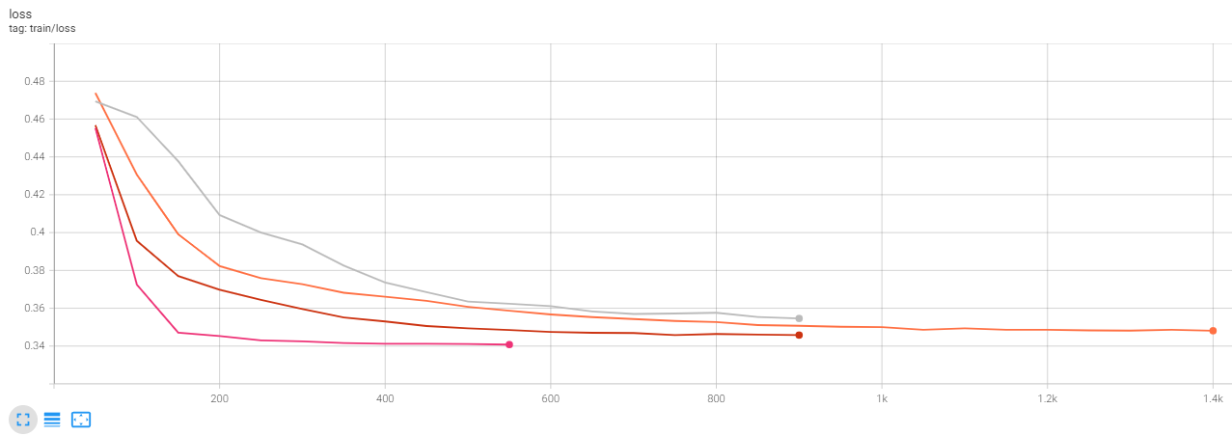
dataset | blurbs_reduced_full
oversampling | 0.1
split_ratio | 0.7
epochs | 15
freeze | all
warmup | 0.1
bs | 64

lvl_1_baseline
roberta-flat-lvl1_FL12_E15_B64_LR5e-05_WD0.005_V001
Split | train | valid | test
eval_loss | 0.34457859397 | 0.3424423635 | 0.34317025542
eval_f1 | 0.80295193861 | 0.80325718006 | 0.76872377239
eval_accuracy | 0.81430490262 | 0.8106841612 | 0.78256794752
eval_precision | 0.81342441684 | 0.81047295126 | 0.7886126561
eval_recall | 0.81430490262 | 0.8106841612 | 0.78256794752
eval_matthews_correlation | 0.72581495794 | 0.65712033575 | 0.62035661259

roberta-flat-lvl1_FL12_E10_B64_LR1e-04_WD0.005_V001
Split | train | valid | test
eval_loss | 0.341884166 | 0.34080159664 | 0.34028726816
eval_f1 | 0.8214493699 | 0.8349531744 | 0.82857545278
eval_accuracy | 0.82403505815 | 0.83692596064 | 0.82942830366
eval_precision | 0.82273523825 | 0.84034240824 | 0.83629622263
eval_recall | 0.82403505815 | 0.83692596064 | 0.82942830366
eval_matthews_correlation | 0.74208574025 | 0.70328840049 | 0.70692145105

dbmdz-flat_FL12_E10_B64_LR1e-04_WD0.005_V001 | (too high)
Split | train | valid | test
eval_loss | 0.33902963996 | 0.34076836705 | 0.34011885524
eval_f1 | 0.78923039879 | 0.71699418484 | 0.71992046671
eval_accuracy | 0.78262328078 | 0.70759137769 | 0.70759137769
eval_precision | 0.80540581831 | 0.73777680216 | 0.74203283142
eval_recall | 0.78262328078 | 0.70759137769 | 0.70759137769
eval_matthews_correlation | 0.69985611099 | 0.54512596966 | 0.53098983931

dbmdz-flat-lvl1_FL12_E10_B64_LR1e-05_WD0.005_V001 | (stopped early)
Split | train | valid | test
eval_loss | 0.35347729921 | 0.3510376811 | 0.35143601894
eval_f1 | 0.65950365244 | 0.664510194 | 0.64981065466
eval_accuracy | 0.71704450042 | 0.71883786317 | 0.70571696345
eval_precision | 0.66802096845 | 0.68826410418 | 0.68272286826
eval_recall | 0.71704450042 | 0.71883786317 | 0.70571696345
eval_matthews_correlation | 0.57672081065 | 0.48436393296 | 0.47117850187

BF lvl3
dataset | blurbs_reduced_full
oversampling | 0.1
split_ratio | 0.7
epochs | 5- 10
freeze | all
warmup | 0.1
bs | 24 - 64

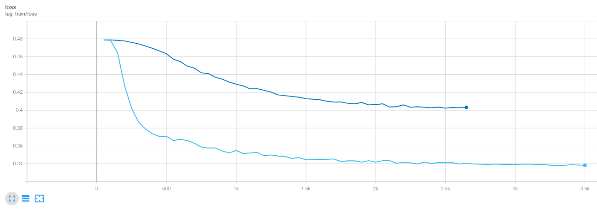
roberta-flat-lvl3_FL12_E10_B64_LR8e-05_WD0.005_V001
Split | train | valid | test
eval_loss | 0.39328178763 | 0.3975687027 | 0.40067818761
eval_f1 | 0.51190017609 | 0.44341760664 | 0.4059515608
eval_accuracy | 0.54086935979 | 0.46672914714 | 0.43673851921
eval_precision | 0.55313942292 | 0.47650137665 | 0.43924742146
eval_recall | 0.54086935979 | 0.46672914714 | 0.43673851921
eval_matthews_correlation | 0.52997179659 | 0.44662419161 | 0.41693900172

roberta-flat-lvl3_FL10_E5_B24_LR8e-05_WD0.005_V001 | (overfitted, higher dropout)
Split | train | valid | test
eval_loss | 0.33784717321 | 0.36383801699 | 0.36214050651
eval_f1 | 0.93311878067 | 0.60369744295 | 0.593103293
eval_accuracy | 0.93349870069 | 0.6091846298 | 0.59418931584
eval_precision | 0.93966868795 | 0.61775017082 | 0.6109333065
eval_recall | 0.93349870069 | 0.6091846298 | 0.59418931584
eval_matthews_correlation | 0.93170781796 | 0.59284340311 | 0.577907182

Experiment Name | roberta-flat-lvl3 | roberta-flat-lvl3 | roberta-flat-lvl3 | Split | train | valid | test
Dataset | blurbs_reduced_full | blurbs_reduced_full | blurbs_reduced_full | eval_loss | 0.35676765442 | 0.36822745204 | 0.36797112226
Split | train | valid | test | eval_f1 | 0.67982313219 | 0.51956353485 | 0.56505674581
eval_loss | 0.35660541058 | 0.37241467834 | 0.3715275526 | eval_accuracy | 0.682908103 | 0.51733833177 | 0.56232427366
eval_f1 | 0.6773386364 | 0.50900666775 | 0.53261866653 | eval_precision | 0.71328370447 | 0.56763032353 | 0.59376101288
eval_accuracy | 0.68125442948 | 0.5060918463 | 0.53233364574 | eval_recall | 0.682908103 | 0.51733833177 | 0.56232427366
eval_precision | 0.71844968047 | 0.56758910987 | 0.58132064897 | eval_matthews_correlation | 0.67454611457 | 0.49964020506 | 0.54547680136
eval_recall | 0.68125442948 | 0.5060918463 | 0.53233364574
eval_matthews_correlation | 0.67310458864 | 0.4888080353 | 0.51611598062
eval_z_precision_Ganzheitliches_Bewusstsein/Ganzheitliche_Psychologie/Ganzheitliche_Psychologie_Lebenshilfe | 0.72697899838 | 0.48387096774 | 0.7
eval_z_precision_Glaube_&_Ethik/Theologie/Kirchen-_und_Theologiegeschichte | 0.98997995992 | 0.9375 | 0.85714285714
eval_z_precision_Kinderbuch_&_Jugendbuch/Abenteuer/Kinderbuch_&_Jugendbuch | 0.54398563734 | 0.42857142857 | 0.65517241379
eval_z_precision_Kinderbuch_&_Jugendbuch/Echtes_Leben,_Realistischer_Roman/Kinderbuch_&_Jugendbuch | 0.58546168959 | 0.41860465116 | 0.30952380952
eval_z_precision_Kinderbuch_&_Jugendbuch/Liebe,_Beziehung_und_Freundschaft/Kinderbuch_&_Jugendbuch | 0.65317919075 | 0.63461538462 | 0.73684210526
eval_z_precision_Literatur_&_Unterhaltung/Fantasy/Heroische_Fantasy | 0.69078947368 | 0.73913043478 | 0.73076923077
eval_z_precision_Literatur_&_Unterhaltung/Fantasy/High_Fantasy | 0.69131238447 | 0.28571428571 | 0.31428571429
eval_z_precision_Literatur_&_Unterhaltung/Frauenunterhaltung/Große_Gefühle | 0.39156626506 | 0.41747572816 | 0.47916666667
eval_z_precision_Literatur_&_Unterhaltung/Frauenunterhaltung/Romantische_Komödien | 0.67477203647 | 0.61904761905 | 0.66666666667
eval_z_precision_Literatur_&_Unterhaltung/Historische_Romane/Literatur_&_Unterhaltung | 0.8671875 | 0.44444444444 | 0.45454545455
eval_z_precision_Literatur_&_Unterhaltung/Krimi_&_Thriller/Abenteuer_&_Action | 0.76615384615 | 0.47619047619 | 0.65
eval_z_precision_Literatur_&_Unterhaltung/Krimi_&_Thriller/Agenten-/Spionage-Thriller | 0.42230347349 | 0.11538461538 | 0.33333333333
eval_z_precision_Literatur_&_Unterhaltung/Krimi_&_Thriller/Nordische_Krimis | 0.53807740325 | 0.43333333333 | 0.42857142857
eval_z_precision_Literatur_&_Unterhaltung/Krimi_&_Thriller/Politthriller | 0.80184331797 | 0.5 | 0.46153846154
eval_z_precision_Literatur_&_Unterhaltung/Krimi_&_Thriller/Psychothriller | 0.53791130186 | 0.55319148936 | 0.41666666667
eval_z_precision_Literatur_&_Unterhaltung/Krimi_&_Thriller/Regionalkrimis | 0.85657370518 | 0.57142857143 | 0.6
eval_z_precision_Literatur_&_Unterhaltung/Romane_&_Erzählungen/Deutschsprachige_Literatur | 0.80084745763 | 0.5 | 0.61111111111
eval_z_precision_Literatur_&_Unterhaltung/Romane_&_Erzählungen/Englische_Literatur | 0.84937238494 | 0.4 | 0.375
eval_z_precision_Literatur_&_Unterhaltung/Romane_&_Erzählungen/Erzählungen_&_Kurzgeschichten | 0.65454545455 | 0.30303030303 | 0.22222222222
eval_z_precision_Literatur_&_Unterhaltung/Romane_&_Erzählungen/Humorvolle_Unterhaltung | 0.88505747126 | 0.75 | 0.5
eval_z_precision_Literatur_&_Unterhaltung/Romane_&_Erzählungen/Literatur_&_Unterhaltung | 0.54523227384 | 0.18518518519 | 0.08
eval_z_precision_Literatur_&_Unterhaltung/Romane_&_Erzählungen/Nordamerikanische_Literatur | 0.6852886406 | 0.35714285714 | 0.3
eval_z_precision_Literatur_&_Unterhaltung/Science_Fiction/Dystopie | 0.85826771654 | 0.6875 | 0.63636363636
eval_z_precision_Literatur_&_Unterhaltung/Science_Fiction/Future-History | 0.83067092652 | 0.59090909091 | 0.58823529412
eval_z_precision_Literatur_&_Unterhaltung/Science_Fiction/Hard_Science_Fiction | 0.56067961165 | 0.22 | 0.375
eval_z_precision_Literatur_&_Unterhaltung/Science_Fiction/Space_Opera | 0.76247030879 | 0.72580645161 | 0.82352941176
eval_z_precision_Ratgeber/Eltern_&_Familie/Kindererziehung | 0.90347490347 | 0.82608695652 | 0.8
eval_z_precision_Ratgeber/Essen_&_Trinken/Themenkochbuch | 0.73732718894 | 0.86363636364 | 0.69230769231
eval_z_precision_Ratgeber/Freizeit_&_Hobby/Kreatives | 0.98217821782 | 0.90909090909 | 0.94444444444
eval_z_precision_Ratgeber/Gesundheit_&_Ernährung/Gesunde_Ernährung | 0.86445012788 | 0.6875 | 0.78260869565
eval_z_precision_Ratgeber/Lebenshilfe_&_Psychologie/Besser_leben | 0.6617954071 | 0.7 | 0.66666666667
eval_z_precision_Sachbuch/Politik_&_Gesellschaft/Aktuelle_Debatten | 0.65238879736 | 0.6511627907 | 0.56818181818
eval_z_precision_Sachbuch/Politik_&_Gesellschaft/Gesellschaftskritik | 0.82872928177 | 0.38461538462 | 0.53333333333
eval_z_precision_Sachbuch/Psychologie/Psychologie_Lebenshilfe | 0.62643678161 | 0.27272727273 | 0.2380952381
eval_z_recall_Ganzheitliches_Bewusstsein/Ganzheitliche_Psychologie/Ganzheitliche_Psychologie_Lebenshilfe | 0.90361445783 | 0.83333333333 | 0.80769230769
eval_z_recall_Glaube_&_Ethik/Theologie/Kirchen-_und_Theologiegeschichte | 0.99196787149 | 0.9375 | 0.85714285714
eval_z_recall_Kinderbuch_&_Jugendbuch/Abenteuer/Kinderbuch_&_Jugendbuch | 0.60843373494 | 0.55555555556 | 0.57575757576
eval_z_recall_Kinderbuch_&_Jugendbuch/Echtes_Leben,_Realistischer_Roman/Kinderbuch_&_Jugendbuch | 0.5983935743 | 0.40909090909 | 0.43333333333
eval_z_recall_Kinderbuch_&_Jugendbuch/Liebe,_Beziehung_und_Freundschaft/Kinderbuch_&_Jugendbuch | 0.45381526104 | 0.35869565217 | 0.5
eval_z_recall_Literatur_&_Unterhaltung/Fantasy/Heroische_Fantasy | 0.63253012048 | 0.36956521739 | 0.42222222222
eval_z_recall_Literatur_&_Unterhaltung/Fantasy/High_Fantasy | 0.75100401606 | 0.63157894737 | 0.64705882353
eval_z_recall_Literatur_&_Unterhaltung/Frauenunterhaltung/Große_Gefühle | 0.65261044177 | 0.55844155844 | 0.56790123457
eval_z_recall_Literatur_&_Unterhaltung/Frauenunterhaltung/Romantische_Komödien | 0.44578313253 | 0.3768115942 | 0.36923076923
eval_z_recall_Literatur_&_Unterhaltung/Historische_Romane/Literatur_&_Unterhaltung | 0.6686746988 | 0.44444444444 | 0.2380952381
eval_z_recall_Literatur_&_Unterhaltung/Krimi_&_Thriller/Abenteuer_&_Action | 0.5 | 0.41666666667 | 0.52
eval_z_recall_Literatur_&_Unterhaltung/Krimi_&_Thriller/Agenten-/Spionage-Thriller | 0.92771084337 | 0.85714285714 | 0.85
eval_z_recall_Literatur_&_Unterhaltung/Krimi_&_Thriller/Nordische_Krimis | 0.86546184739 | 0.86666666667 | 0.78260869565
eval_z_recall_Literatur_&_Unterhaltung/Krimi_&_Thriller/Politthriller | 0.34939759036 | 0.20833333333 | 0.31578947368
eval_z_recall_Literatur_&_Unterhaltung/Krimi_&_Thriller/Psychothriller | 0.75502008032 | 0.5652173913 | 0.59523809524
eval_z_recall_Literatur_&_Unterhaltung/Krimi_&_Thriller/Regionalkrimis | 0.43172690763 | 0.30769230769 | 0.28571428571
eval_z_recall_Literatur_&_Unterhaltung/Romane_&_Erzählungen/Deutschsprachige_Literatur | 0.37951807229 | 0.15384615385 | 0.26829268293
eval_z_recall_Literatur_&_Unterhaltung/Romane_&_Erzählungen/Englische_Literatur | 0.40763052209 | 0.11111111111 | 0.27272727273
eval_z_recall_Literatur_&_Unterhaltung/Romane_&_Erzählungen/Erzählungen_&_Kurzgeschichten | 0.79518072289 | 0.5 | 0.57142857143
eval_z_recall_Literatur_&_Unterhaltung/Romane_&_Erzählungen/Humorvolle_Unterhaltung | 0.61847389558 | 0.24 | 0.26315789474
eval_z_recall_Literatur_&_Unterhaltung/Romane_&_Erzählungen/Literatur_&_Unterhaltung | 0.44779116466 | 0.20833333333 | 0.10526315789
eval_z_recall_Literatur_&_Unterhaltung/Romane_&_Erzählungen/Nordamerikanische_Literatur | 0.73895582329 | 0.33333333333 | 0.24
eval_z_recall_Literatur_&_Unterhaltung/Science_Fiction/Dystopie | 0.87550200803 | 0.40740740741 | 0.66666666667
eval_z_recall_Literatur_&_Unterhaltung/Science_Fiction/Future-History | 0.52208835341 | 0.40625 | 0.5
eval_z_recall_Literatur_&_Unterhaltung/Science_Fiction/Hard_Science_Fiction | 0.92771084337 | 0.78571428571 | 0.94736842105
eval_z_recall_Literatur_&_Unterhaltung/Science_Fiction/Space_Opera | 0.64457831325 | 0.59210526316 | 0.57534246575
eval_z_recall_Ratgeber/Eltern_&_Familie/Kindererziehung | 0.93975903614 | 0.79166666667 | 0.94117647059
eval_z_recall_Ratgeber/Essen_&_Trinken/Themenkochbuch | 0.96385542169 | 0.92682926829 | 0.93103448276
eval_z_recall_Ratgeber/Freizeit_&_Hobby/Kreatives | 0.99598393574 | 0.95238095238 | 0.94444444444
eval_z_recall_Ratgeber/Gesundheit_&_Ernährung/Gesunde_Ernährung | 0.67871485944 | 0.73333333333 | 0.64285714286
eval_z_recall_Ratgeber/Lebenshilfe_&_Psychologie/Besser_leben | 0.63654618474 | 0.525 | 0.60606060606
eval_z_recall_Sachbuch/Politik_&_Gesellschaft/Aktuelle_Debatten | 0.79518072289 | 0.73684210526 | 0.69444444444
eval_z_recall_Sachbuch/Politik_&_Gesellschaft/Gesellschaftskritik | 0.60240963855 | 0.3125 | 0.2962962963
eval_z_recall_Sachbuch/Psychologie/Psychologie_Lebenshilfe | 0.65662650602 | 0.40909090909 | 0.35714285714
eval_z_f1_Ganzheitliches_Bewusstsein/Ganzheitliche_Psychologie/Ganzheitliche_Psychologie_Lebenshilfe | 0.80572963295 | 0.61224489796 | 0.75
eval_z_f1_Glaube_&_Ethik/Theologie/Kirchen-_und_Theologiegeschichte | 0.99097291876 | 0.9375 | 0.85714285714
eval_z_f1_Kinderbuch_&_Jugendbuch/Abenteuer/Kinderbuch_&_Jugendbuch | 0.57440758294 | 0.48387096774 | 0.61290322581
eval_z_f1_Kinderbuch_&_Jugendbuch/Echtes_Leben,_Realistischer_Roman/Kinderbuch_&_Jugendbuch | 0.59185700099 | 0.41379310345 | 0.36111111111
eval_z_f1_Kinderbuch_&_Jugendbuch/Liebe,_Beziehung_und_Freundschaft/Kinderbuch_&_Jugendbuch | 0.5355450237 | 0.45833333333 | 0.59574468085
eval_z_f1_Literatur_&_Unterhaltung/Fantasy/Heroische_Fantasy | 0.66037735849 | 0.49275362319 | 0.53521126761
eval_z_f1_Literatur_&_Unterhaltung/Fantasy/High_Fantasy | 0.71992300289 | 0.39344262295 | 0.42307692308
eval_z_f1_Literatur_&_Unterhaltung/Frauenunterhaltung/Große_Gefühle | 0.48945783133 | 0.47777777778 | 0.5197740113
eval_z_f1_Literatur_&_Unterhaltung/Frauenunterhaltung/Romantische_Komödien | 0.53688029021 | 0.46846846847 | 0.47524752475
eval_z_f1_Literatur_&_Unterhaltung/Historische_Romane/Literatur_&_Unterhaltung | 0.75510204082 | 0.44444444444 | 0.3125
eval_z_f1_Literatur_&_Unterhaltung/Krimi_&_Thriller/Abenteuer_&_Action | 0.60510328068 | 0.44444444444 | 0.57777777778
eval_z_f1_Literatur_&_Unterhaltung/Krimi_&_Thriller/Agenten-/Spionage-Thriller | 0.58040201005 | 0.20338983051 | 0.47887323944
eval_z_f1_Literatur_&_Unterhaltung/Krimi_&_Thriller/Nordische_Krimis | 0.6635873749 | 0.57777777778 | 0.55384615385
eval_z_f1_Literatur_&_Unterhaltung/Krimi_&_Thriller/Politthriller | 0.48671328671 | 0.29411764706 | 0.375
eval_z_f1_Literatur_&_Unterhaltung/Krimi_&_Thriller/Psychothriller | 0.62823725982 | 0.55913978495 | 0.49019607843
eval_z_f1_Literatur_&_Unterhaltung/Krimi_&_Thriller/Regionalkrimis | 0.5740987984 | 0.4 | 0.38709677419
eval_z_f1_Literatur_&_Unterhaltung/Romane_&_Erzählungen/Deutschsprachige_Literatur | 0.51498637602 | 0.23529411765 | 0.37288135593
eval_z_f1_Literatur_&_Unterhaltung/Romane_&_Erzählungen/Englische_Literatur | 0.55088195387 | 0.17391304348 | 0.31578947368
eval_z_f1_Literatur_&_Unterhaltung/Romane_&_Erzählungen/Erzählungen_&_Kurzgeschichten | 0.71804170444 | 0.37735849057 | 0.32
eval_z_f1_Literatur_&_Unterhaltung/Romane_&_Erzählungen/Humorvolle_Unterhaltung | 0.72813238771 | 0.36363636364 | 0.34482758621
eval_z_f1_Literatur_&_Unterhaltung/Romane_&_Erzählungen/Literatur_&_Unterhaltung | 0.49173098126 | 0.19607843137 | 0.090909090909
eval_z_f1_Literatur_&_Unterhaltung/Romane_&_Erzählungen/Nordamerikanische_Literatur | 0.71111111111 | 0.34482758621 | 0.26666666667
eval_z_f1_Literatur_&_Unterhaltung/Science_Fiction/Dystopie | 0.86679920477 | 0.51162790698 | 0.6511627907
eval_z_f1_Literatur_&_Unterhaltung/Science_Fiction/Future-History | 0.6411837238 | 0.48148148148 | 0.54054054054
eval_z_f1_Literatur_&_Unterhaltung/Science_Fiction/Hard_Science_Fiction | 0.69894099849 | 0.34375 | 0.53731343284
eval_z_f1_Literatur_&_Unterhaltung/Science_Fiction/Space_Opera | 0.69858541893 | 0.65217391304 | 0.67741935484
eval_z_f1_Ratgeber/Eltern_&_Familie/Kindererziehung | 0.92125984252 | 0.8085106383 | 0.86486486486
eval_z_f1_Ratgeber/Essen_&_Trinken/Themenkochbuch | 0.83550913838 | 0.89411764706 | 0.79411764706
eval_z_f1_Ratgeber/Freizeit_&_Hobby/Kreatives | 0.9890329013 | 0.93023255814 | 0.94444444444
eval_z_f1_Ratgeber/Gesundheit_&_Ernährung/Gesunde_Ernährung | 0.76040494938 | 0.70967741935 | 0.70588235294
eval_z_f1_Ratgeber/Lebenshilfe_&_Psychologie/Besser_leben | 0.64892528147 | 0.6 | 0.63492063492
eval_z_f1_Sachbuch/Politik_&_Gesellschaft/Aktuelle_Debatten | 0.71674208145 | 0.69135802469 | 0.625
eval_z_f1_Sachbuch/Politik_&_Gesellschaft/Gesellschaftskritik | 0.6976744186 | 0.34482758621 | 0.38095238095
eval_z_f1_Sachbuch/Psychologie/Psychologie_Lebenshilfe | 0.64117647059 | 0.32727272727 | 0.28571428571
eval_zz_support_Ganzheitliches_Bewusstsein/Ganzheitliche_Psychologie/Ganzheitliche_Psychologie_Lebenshilfe | 498 | 18 | 26
eval_zz_support_Glaube_&_Ethik/Theologie/Kirchen-_und_Theologiegeschichte | 498 | 16 | 7
eval_zz_support_Kinderbuch_&_Jugendbuch/Abenteuer/Kinderbuch_&_Jugendbuch | 498 | 54 | 66
eval_zz_support_Kinderbuch_&_Jugendbuch/Echtes_Leben,_Realistischer_Roman/Kinderbuch_&_Jugendbuch | 498 | 44 | 30
eval_zz_support_Kinderbuch_&_Jugendbuch/Liebe,_Beziehung_und_Freundschaft/Kinderbuch_&_Jugendbuch | 498 | 92 | 84
eval_zz_support_Literatur_&_Unterhaltung/Fantasy/Heroische_Fantasy | 498 | 46 | 45
eval_zz_support_Literatur_&_Unterhaltung/Fantasy/High_Fantasy | 498 | 19 | 17
eval_zz_support_Literatur_&_Unterhaltung/Frauenunterhaltung/Große_Gefühle | 498 | 77 | 81
eval_zz_support_Literatur_&_Unterhaltung/Frauenunterhaltung/Romantische_Komödien | 498 | 69 | 65
eval_zz_support_Literatur_&_Unterhaltung/Historische_Romane/Literatur_&_Unterhaltung | 498 | 9 | 21
eval_zz_support_Literatur_&_Unterhaltung/Krimi_&_Thriller/Abenteuer_&_Action | 498 | 24 | 25
eval_zz_support_Literatur_&_Unterhaltung/Krimi_&_Thriller/Agenten-/Spionage-Thriller | 498 | 7 | 20
eval_zz_support_Literatur_&_Unterhaltung/Krimi_&_Thriller/Nordische_Krimis | 498 | 15 | 23
eval_zz_support_Literatur_&_Unterhaltung/Krimi_&_Thriller/Politthriller | 498 | 24 | 19
eval_zz_support_Literatur_&_Unterhaltung/Krimi_&_Thriller/Psychothriller | 498 | 46 | 42
eval_zz_support_Literatur_&_Unterhaltung/Krimi_&_Thriller/Regionalkrimis | 498 | 13 | 21
eval_zz_support_Literatur_&_Unterhaltung/Romane_&_Erzählungen/Deutschsprachige_Literatur | 498 | 26 | 41
eval_zz_support_Literatur_&_Unterhaltung/Romane_&_Erzählungen/Englische_Literatur | 498 | 18 | 22
eval_zz_support_Literatur_&_Unterhaltung/Romane_&_Erzählungen/Erzählungen_&_Kurzgeschichten | 498 | 20 | 14
eval_zz_support_Literatur_&_Unterhaltung/Romane_&_Erzählungen/Humorvolle_Unterhaltung | 498 | 25 | 19
eval_zz_support_Literatur_&_Unterhaltung/Romane_&_Erzählungen/Literatur_&_Unterhaltung | 498 | 24 | 19
eval_zz_support_Literatur_&_Unterhaltung/Romane_&_Erzählungen/Nordamerikanische_Literatur | 498 | 15 | 25
eval_zz_support_Literatur_&_Unterhaltung/Science_Fiction/Dystopie | 498 | 27 | 21
eval_zz_support_Literatur_&_Unterhaltung/Science_Fiction/Future-History | 498 | 32 | 20
eval_zz_support_Literatur_&_Unterhaltung/Science_Fiction/Hard_Science_Fiction | 498 | 14 | 19
eval_zz_support_Literatur_&_Unterhaltung/Science_Fiction/Space_Opera | 498 | 76 | 73
eval_zz_support_Ratgeber/Eltern_&_Familie/Kindererziehung | 498 | 24 | 17
eval_zz_support_Ratgeber/Essen_&_Trinken/Themenkochbuch | 498 | 41 | 29
eval_zz_support_Ratgeber/Freizeit_&_Hobby/Kreatives | 498 | 21 | 18
eval_zz_support_Ratgeber/Gesundheit_&_Ernährung/Gesunde_Ernährung | 498 | 15 | 28
eval_zz_support_Ratgeber/Lebenshilfe_&_Psychologie/Besser_leben | 498 | 40 | 33
eval_zz_support_Sachbuch/Politik_&_Gesellschaft/Aktuelle_Debatten | 498 | 38 | 36
eval_zz_support_Sachbuch/Politik_&_Gesellschaft/Gesellschaftskritik | 498 | 16 | 27
eval_zz_support_Sachbuch/Psychologie/Psychologie_Lebenshilfe | 498 | 22 | 14
eval_runtime | 298.9956 | 15.9715 | 17.9056
eval_samples_per_second | 56.63 | 66.806 | 59.59
eval_steps_per_second | 2.361 | 2.818 | 2.513
epoch | 5 | 5 | 5

EF lvl3
dataset | email
oversampling | 0
split_ratio | 0.7
epochs | 5 - 10
freeze | 8 - all
warmup | 0.1
bs | 128 - 768

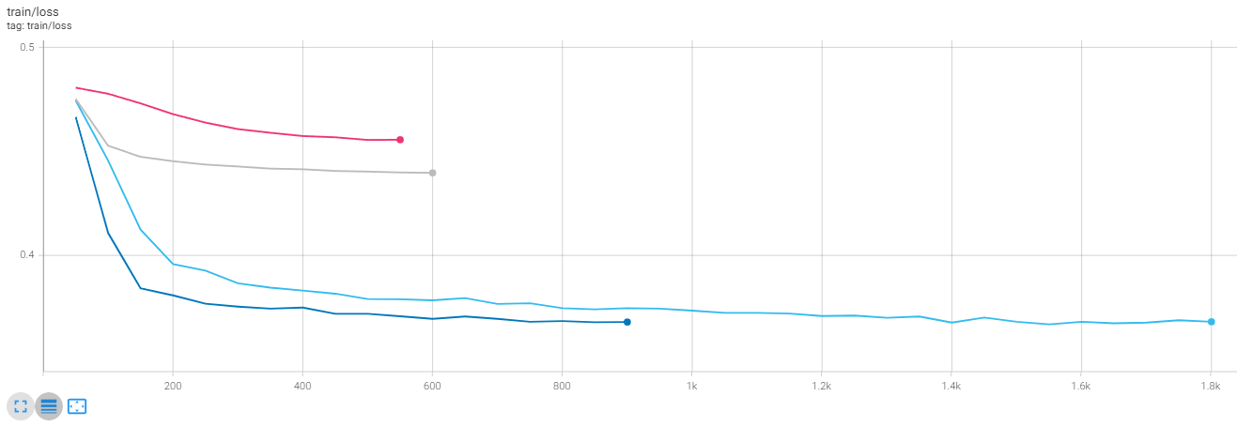
roberta-flat-lvl3_FL12_E10_B768_LR8e-05_WD0.005_V001
Split | train | valid | test
eval_loss | 0.43569216132 | 0.43616825342 | 0.43614906073
eval_f1 | 0.15396005618 | 0.15118346735 | 0.14972751376
eval_accuracy | 0.23171333548 | 0.23160108141 | 0.22829678582
eval_precision | 0.18155967696 | 0.17325686433 | 0.17534922561
eval_recall | 0.23171333548 | 0.23160108141 | 0.22829678582
eval_matthews_correlation | 0.16676583086 | 0.16670514039 | 0.16425942659

roberta-flat-lvl3_FL12_E10_B768_LR8e-06_WD0.005_V001
Split | train | valid | test
eval_loss | 0.45108509064 | 0.45097661018 | 0.45168319345
eval_f1 | 0.049777336691 | 0.050188119583 | 0.046715759169
eval_accuracy | 0.13120909774 | 0.13247221388 | 0.12856713728
eval_precision | 0.036033659885 | 0.03564760218 | 0.032275484734
eval_recall | 0.13120909774 | 0.13247221388 | 0.12856713728
eval_matthews_correlation | 0.044740508021 | 0.042687569967 | 0.042810899008

bert-flat-lvl3_FL10_E5_B256_LR8e-05_WD0.005_V001 | (10 freeze instead of all)
Split | train | valid | test
eval_loss | 0.37055963278 | 0.37372431159 | 0.37319791317
eval_f1 | 0.54412439522 | 0.51302504471 | 0.51861962
eval_accuracy | 0.56624825662 | 0.53369380194 | 0.53980174226
eval_precision | 0.5312988303 | 0.50033954872 | 0.50729920395
eval_recall | 0.56624825662 | 0.53369380194 | 0.53980174226
eval_matthews_correlation | 0.53390228258 | 0.49854811315 | 0.50538564207

roberta-flat-lvl3_FL8_E5_B128_LR8e-05_WD0.005_V001 | (8 freeze) + error during classification report (target names not matching labels)
Split | train | valid | test
eval_loss | 0.36903494596 | 0.37627184391 | 0.37551546097
eval_f1 | 0.55786653579 | 0.49535803099 | 0.49731481169
eval_accuracy | 0.58639630941 | 0.52378091519 | 0.52378091519
eval_precision | 0.54322290442 | 0.47918291755 | 0.48551600733
eval_recall | 0.58639630941 | 0.52378091519 | 0.52378091519
eval_matthews_correlation | 0.55533937314 | 0.48752023832 | 0.48739837971

